住宅
数据不符&系统BUG待处理问题清单
序号 | 测试问题模块 | 测试问题类别 | 问题详细描述 | 测试人 | 处理人 | 是否解决 | 问题截图 | 备注
 |  |  | 0613版
1 | 重点项目 | 显示问题 | 1、左右联动之前好使，现在不好使；2、有的原因文字和数字都没了 | 于杭路佳 | 郭兴 | 是 | 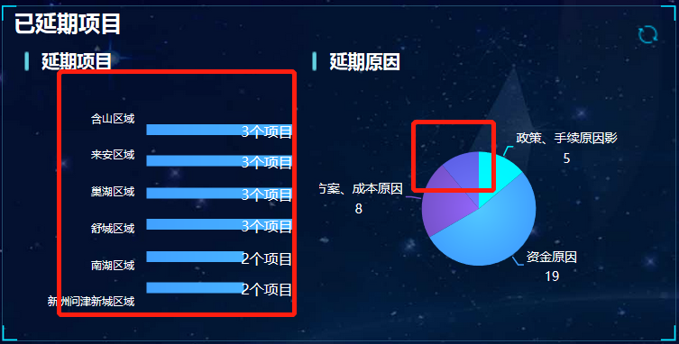
2 | 重点项目 | 显示问题 | 1、上下列表最多显示数量要一致，4或5个；2、项目名称或街道名称过长，都用…省略号表示并截断，不要有的折行，有的直接截断，而无…省略号，省略号用3个点即可 | 于杭路佳 | 李帅霞 | 是 | 
 |  |  | 0615版本 | 于杭路佳 | 李帅霞 | 是
3 | 重点项目 | 显示问题 | 由于名字显示不全，需要鼠标浮动到该项目，显示项目全称 | 于杭路佳 | 李帅霞 | 是 | 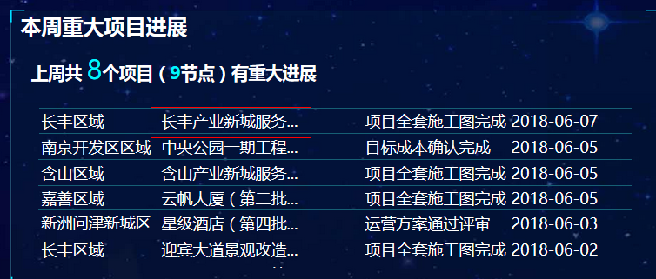
4 | 重点项目 | 显示问题 | 浮动外加的“含山区域”与柱状图重复显示了，没必要，柱状图已经体现了，建议去掉，如果不能去掉，浮动里边有2行含山区域，去掉上面一行 | 于杭路佳 | 李帅霞 | 是 | 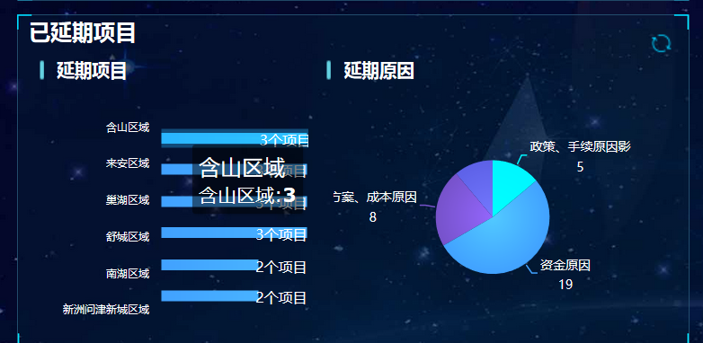
5 | 重点项目 | 显示问题 | 浮动的延期原因，与饼状图自带的延期原因重复，可把浮动的原因文字去掉 | 于杭路佳 | 李帅霞 | 是 | 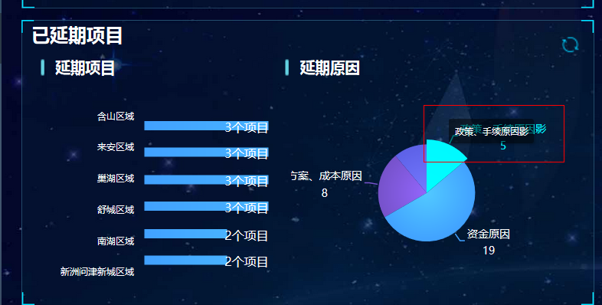
6 | 重点项目 | 逻辑问题 | 同一个项目，只显示一次，节点选取时间较晚的，如果时间一致，选择名称正序前面那个 | 于杭路佳 | 李帅霞 | 是 | 